Прайс
Инструкция как сделать заказ в прайс листе. |  |  | Информация по доставке по направлениям.
ХОЗКОМПЛЕКТ 660048, Красноярский край, г. Красноярск, Караульная 5Г т/ф (391)2-55-11-58 многоканальный) E-mail:hozkom@mail.ru
 | Менеджер Котов Константин доб. 144 hozkom0@mail.ru |  |  | НОВИНКИ
 | Менеджер Потехина Елена доб. 122 hoz102@inbox.ru
 | Менеджер Соловьева Ольга доб. 110 soloveva-os@hozkom.ru
 | Менеджер Курчатова Ирина доб. 146 irina@hozkom.ru
 | Менеджер Старкова Ольга доб. 104 starkova-od@hozkom.ru
 | Менеджер Котов Роман доб. 107 kotov-rn@hozkom.ru

Прайс- лист от 04.09.2025 0:00:00
 |  |  | Скидка |  | Итого сумма | 0

Фотография | Код | Наименование товаров | Цена | Цена со скидкой | Заказ кол-во | Заказ сумма

 | Код | Наименование товаров |  | 0 |  | 0
 |  | Спорт отдых туризм
 |  | Игры, развлечения
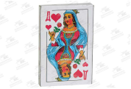 | 19463 | Карты игральные Poker Дама 9811/10/120 (шт.) | 11.13 | 11.13 |  | 0
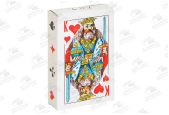 | 19464 | Карты игральные Poker Король 9810/10/100 (шт.) | 15.88 | 15.88 |  | 0
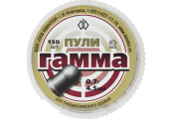 | 70287 | Пуля пневматическая 4,5мм "Гамма", банка 150шт /1/ (шт.) | 147.47 | 147.47 |  | 0
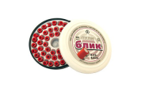 | 35023 | Пуля пневматическая 4,5мм "Блик", банка 50шт /1/ (шт.) | 204.77 | 204.77 |  | 0
 | 70283 | Пуля пневматическая 4,5мм "Торнадо", банка 150шт /1/ (шт.) | 94.80 | 94.80 |  | 0
 |  | Пикник
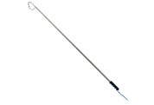 | 107913 | Багорик телескопический 1.1м EVA Helios /1/ (шт.) | 449.34 | 449.34 |  | 0
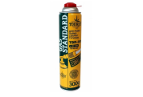 | 16410 | Баллон газовый "Standart" для портативных газовых приборов, резьбовой 300г /1/30/ (шт.)Корея | 266.26 | 266.26 |  | 0
 | 37184 | Баллон газовый "ТУРИСТ" для портативных газовых приборов 220г /4/28/ (шт.)Корея | 93.94 | 93.94 |  | 0
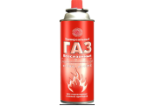 | 70745 | Газ для зажигалок continent comfort 100гр Сибиар /24/ (шт.) | 74.20 | 74.20 |  | 0
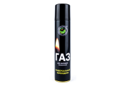 | 73558 | Газ для зажигалок continent comfort 55гр. Сибиар /24/ (шт.) | 59.68 | 59.68 |  | 0
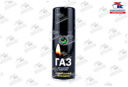 | 79930 | Газ для зажигалок continent comfort 80гр Сибиар /24/ (шт.) | 68.85 | 68.85 |  | 0
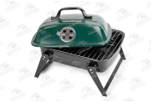 | 33821 | Барбекю прямоугольное, 35*30см, 2011/4/ (шт.) | 1886.31 | 1886.31 |  | 0
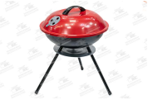 | 113566 | Барбекю-гриль на древесном угле, металлический, d-35см /2/ (шт.) | 1259.72 | 1259.72 |  | 0
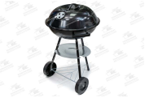 | 113568 | Барбекю-гриль на древесном угле, металлический, d-42,5см, на колесах /2/ (шт.) | 2046.53 | 2046.53 |  | 0
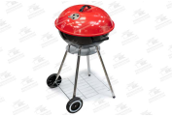 | 113569 | Барбекю-гриль на древесном угле, металлический, d-46см, на колесах /2/ (шт.) | 3089.73 | 3089.73 |  | 0
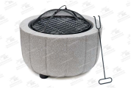 | 113571 | Барбекю-гриль на древесном угле, керамический, d-49см /1/ (шт.) | 9693.39 | 9693.39 |  | 0
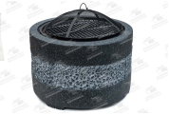 | 113572 | Барбекю-гриль на древесном угле, керамический, d-55см /1/ (шт.) | 10042.67 | 10042.67 |  | 0
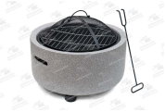 | 113573 | Барбекю-гриль на древесном угле, керамический, d-45см /1/ (шт.) | 6794.96 | 6794.96 |  | 0
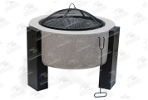 | 113574 | Барбекю-гриль на древесном угле, керамический, d-59см /1/ (шт.) | 11856.24 | 11856.24 |  | 0
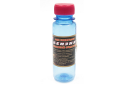 | 43163 | Бензин для зажигалок RUNIS 100мл круглый /55/ (шт.) | 61.46 | 61.46 |  | 0
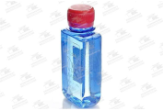 | 43164 | Бензин для зажигалок RUNIS 100мл прямоуг /60/ (шт.) | 65.23 | 65.23 |  | 0
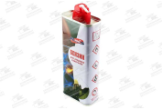 | 43165 | Бензин для зажигалок высокой очистки RUNIS 133мл /96/ (шт.) | 106.87 | 106.87 |  | 0
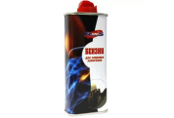 | 43166 | Бензин для зажигалок RUNIS 140мл аэрозоль высокой очистки /36/ (шт.) | 91.07 | 91.07 |  | 0
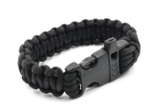 | 28398 | Браслет "СЛЕДОПЫТ" из паракорда со свистком, 26*2см /500/1/ (шт.) | 76.86 | 76.86 |  | 0
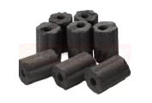 | 8585 | Уголь в древесно-угольных брикетах "НАШ УГОЛЕК" 2кг, бумажный пакет/Ш/ (шт.) | 139.70 | 139.70 |  | 0
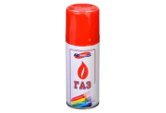 | 43174 | Газ для зажигалок RUNIS 400мл метал балон белый с насадками /15/ (шт.) | 100.19 | 100.19 |  | 0
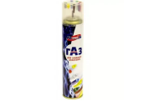 | 43168 | Газ для зажигалок RUNIS Premium 140мл метал балон с переходником /24/ (шт.) | 71.43 | 71.43 |  | 0
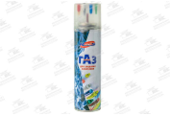 | 107765 | Газ для зажигалок RUNIS 210мл метал баллон /36/ (шт.) | 61.33 | 61.33 |  | 0
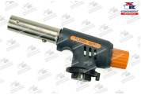 | 98857 | Горелка газовая с пьезоэлементом "GT" №JD8017, 80гр/ч, 1кВт /100/ (шт.) | 344.04 | 344.04 |  | 0
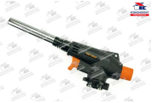 | 98859 | Горелка газовая с пьезоэлементом "KLL" №8809, 80гр/ч, 1кВт /100/ (шт.) | 426.51 | 426.51 |  | 0
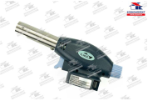 | 98860 | Горелка газовая с пьезоэлементом "KLL" №8820, 80гр/ч, 1кВт /100/ (шт.) | 412.00 | 412.00 |  | 0
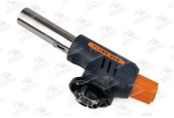 | 98855 | Горелка газовая с пьезоэлементом "Kovea" №107-1, 80гр/ч, 1кВт /100/ (шт.) | 274.30 | 274.30 |  | 0
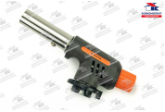 | 98856 | Горелка газовая с пьезоэлементом "Kovea" №D169, 80гр/ч, 1кВт /100/ (шт.) | 312.00 | 312.00 |  | 0
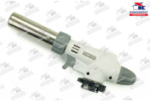 | 98854 | Горелка газовая с пьезоэлементом "Master Torch" №9007D, 80гр/ч, 1кВт /100/ (шт.) | 470.00 | 470.00 |  | 0
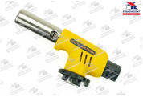 | 98851 | Горелка газовая с пьезоэлементом "Следопыт" №JD8017В, 80гр/ч, 1кВт /100/ (шт.) | 340.69 | 340.69 |  | 0
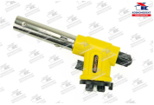 | 98849 | Горелка газовая с пьезоэлементом "Следопыт" №JD8018, 80гр/ч, 1кВт /100/ (шт.) | 420.00 | 420.00 |  | 0
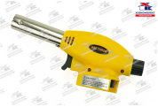 | 98848 | Горелка газовая с пьезоэлементом "Следопыт" №JD8020, 80гр/ч, 1кВт /100/ (шт.) | 340.08 | 340.08 |  | 0
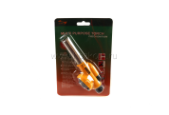 | 98850 | Горелка газовая с пьезоэлементом "Следопыт" №JD8026D, 80гр/ч, 1кВт /100/ (шт.) | 403.00 | 403.00 |  | 0
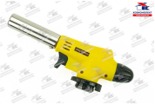 | 98852 | Горелка газовая с пьезоэлементом "Следопыт" №JD8028, 80гр/ч, 1кВт /100/ (шт.) | 456.00 | 456.00 |  | 0
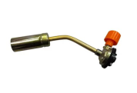 | 98847 | Горелка ХК газовая большая, арт.КТ-2008 /120/ (шт.) | 158.93 | 158.93 |  | 0
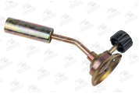 | 98846 | Горелка ХК газовая малая, арт.003 /300/ (шт.) | 99.68 | 99.68 |  | 0
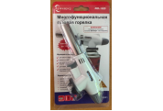 | 118093 | Горелка газовая с пьезоэлементом /100/ (шт.) | 188.54 | 188.54 |  | 0
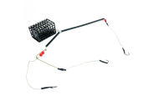 | 112620 | Готовая фидерная оснастка мет. кор. 130 гр. Premier Fishing /1/ (шт.) | 142.98 | 142.98 |  | 0
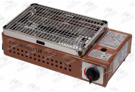 | 96908 | Гриль газовый портативный MASTER GRILL (TG-010), "Tourist" /1/ (шт.) | 4419.97 | 4419.97 |  | 0
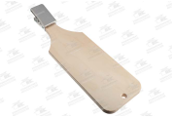 | 112434 | Доска разделочная для рыбы с прищепкой AZOR FISHING 500x150x60 /1/ (шт.) | 853.94 | 853.94 |  | 0
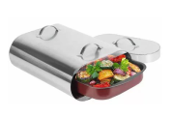 | 92929 | Духовка на костре "Торпеда", нержавеющая сталь /1/ (шт.) | 3230.44 | 3230.44 |  | 0
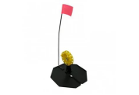 | 6747 | Жерлица на подставке оснащенная ТОНАР ЖЗО-03 (d-210мм. катушка d-85мм) /1/ (шт.) | 183.67 | 183.67 |  | 0
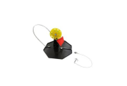 | 6748 | Жерлица на подставке оснащенная ТОНАР ЖЗО-05 (d-210мм. катушка d-65мм) /1/ (шт.) | 153.06 | 153.06 |  | 0
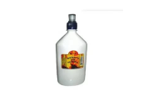 | 83540 | Жидкость для розжига с колпачком флип-топ 0,45л /12/ (шт.) | 114.43 | 114.43 |  | 0
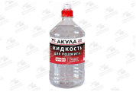 | 54518 | Жидкость для розжига с колпачком флип-топ 0,4л Акула /12/ (шт.) | 94.74 | 94.74 |  | 0
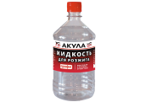 | 54543 | Жидкость для розжига с колпачком флип-топ 0,9л Акула /6/ (шт.) | 183.13 | 183.13 |  | 0
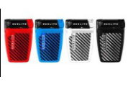 | 80705 | Зажигалка Пьезо Luxlite XHD 8899 MILITARY 1 /10/ (шт.) | 247.64 | 247.64 |  | 0
 | 23302 | Захват Namazu челюстной, L-175мм, нетонущий, пластик /100/ (шт.) | 236.80 | 236.80 |  | 0
 | 112602 | Зевник (HS-XC-0080) Helios /10/ (шт.) | 88.16 | 88.16 |  | 0
 | 118854 | Термоконтейнер для еды 1,8 л.цвета в ассортименте, нержавеющая чашка /24/ (шт.) | 728.88 | 728.88 |  | 0
 | 118855 | Термоконтейнер для еды 1,8 л. с двумя ручками, нержавеющая чашка синий/24/ (шт.) | 461.58 | 461.58 |  | 0
 | 118910 | Термоконтейнер для еды 1,8 л. с двумя ручками, нержавеющая чашка,красный/24/ (шт.) | 461.58 | 461.58 |  | 0
 | 118911 | Термоконтейнер для еды 1,8 л. с двумя ручками, нержавеющая чашка,зеленый/24/ (шт.) | 461.58 | 461.58 |  | 0
 | 107916 | Катушка NORD PRO 62mm, Nisus /1/ (шт.) | 906.96 | 906.96 |  | 0
 | 107921 | Кивок лавсановый двойной на силиконе NOD S-LS16 (120 мм, жёсткость 0,25) Helios, цена за 10шт /1/ (шт.) | 508.94 | 508.94 |  | 0
 | 107917 | Кивок лавсановый двойной на силиконе NOD S-LS16 (140 мм, жёсткость 0,35) Helios, цена за 10шт /1/ (шт.) | 508.94 | 508.94 |  | 0
 | 62062 | Коврик самонадувающийся с подушкой РУССО ТУРИСТО, 180х59см, полиэстер, поролон, 2 цвета /1/ (шт.) | 2027.64 | 2027.64 |  | 0
 | 64936 | Коптильня 2 яруса 380*280*170 с поддоном д/сбора жира, сталь 1,5мм. /1/ (шт.) | 3242.03 | 3242.03 |  | 0
 | 30507 | Коптильня одноярусная "Фиеста"310х190х115 /2/ (шт.) | 345.76 | 345.76 |  | 0
 | 9059 | Коптильня ХК 38*50см 226-8802 /1/ (шт.) | 1976.79 | 1976.79 |  | 0
 | 12579 | Кормушка самосвал Helios метал. высота 9,5см, d-7см /1/ (шт.) | 128.05 | 128.05 |  | 0
 | 104493 | Кухня походная складная COMFORT Helios (T-HS-KPS-01) /1/ (шт.) | 8948.98 | 8948.98 |  | 0
 | 58242 | Лампа керосиновая 24 см (FIT DIY), 67601 /1/ (шт.) | 652.46 | 652.46 |  | 0
 | 64724 | Подставка под тандыр Охот,Атаман,Бол,Коч,Есаул /1/ (шт.) | 2666.00 | 2666.00 |  | 0
 | 64725 | Чехол на Тандыр Сармат Есаул /1/ (шт.) | 1688.88 | 1688.88 |  | 0
 | 67543 | Подставка под тандыр Донской 32 см /1/ (шт.) | 2343.96 | 2343.96 |  | 0
 | 112108 | Мангал "Элегант" цвет-Бронза (780х350х720 толщ. 2мм) /5/ (шт.) | 8164.81 | 8164.81 |  | 0
 | 118831 | Мангал "Элегант" цвет-Бронза (780х350х720 толщ. 2мм)УЦЕНКА /5/ (шт.) | 6601.00 | 6601.00 |  | 0
 | 62529 | Мангал V-образный, разборный 500*300*300мм /1/ (шт.) | 2626.42 | 2626.42 |  | 0
 | 30288 | Мангал разборный металл 3 мм ребристая (шт.) | 6057.93 | 6057.93 |  | 0
 | 57489 | Мангал с печкой на 12 л металл 3 мм ребристая (шт.) | 6815.16 | 6815.16 |  | 0
 | 104033 | Мангал разборный Жарыч 490*330*400мм , сталь 2,0мм, в картонной коробке /1/ (шт.) | 1922.60 | 1922.60 |  | 0
 | 9060 | Мангал ХК 35*26см 704А827 /1/ (шт.) | 888.96 | 888.96 |  | 0
 | 9061 | Мангал ХК 50*30см 704А728 /1/ (шт.) | 1535.24 | 1535.24 |  | 0
 | 45331 | Мормышница большая 3,5л. Helios /12/ (шт.) | 244.51 | 244.51 |  | 0
 | 19286 | Набор посуды д/пикника №6 "Вояж" (6 персон,25 пр), АП188 /14/ (шт.) | 470.11 | 470.11 |  | 0
 | 100717 | Набор посуды д/пикника №21 "Повод поесть" (4 персоны, 42 предмета), АП-780 /6/ (шт.) | 847.75 | 847.75 |  | 0
 | 109842 | Набор посуды д/пикника №15 "В дорогу-2" (4 персоны,28 пр), АП774 /1/ (шт.) | 551.11 | 551.11 |  | 0
 | 112603 | Набор вращ. блесен MEPPS Kit Brochet (5шт/уп) K5BR20015 /1/ (шт.) | 2302.19 | 2302.19 |  | 0
 | 112606 | Набор вращ. блесен MEPPS Kit Carnassier 2005 (6шт/уп) K6CARNA20056 /1/ (шт.) | 2056.50 | 2056.50 |  | 0
 | 112608 | Набор вращ. блесен MEPPS Kit Perche 2005 (5шт/уп) K5PERC20055 /1/ (шт.) | 1779.44 | 1779.44 |  | 0
 | 113516 | Набор джиг-головок AZOR FISHING "Шар", 3шт., 7.5г, 10г, 12г, 14г, 18г, 5 видов, упаковка 3шт. /10/ (шт.) | 85.63 | 85.63 |  | 0
 | 8018 | Набор для пикника /А/ "MiX" на 4персоны /4/ (шт.) | 604.41 | 604.41 |  | 0
 | 9096 | Набор для барбекю 4 пр. 701-03 /36/ (шт.) | 570.81 | 570.81 |  | 0
 | 9097 | Набор для барбекю 3 пр. 702-КТ03-01 /48/ (шт.) | 310.58 | 310.58 |  | 0
 | 9098 | Набор для барбекю 3 пр. 701-24 /48/ (шт.) | 553.23 | 553.23 |  | 0
 | 9099 | Набор для барбекю 4 пр. 702-007 /48/ (шт.) | 495.21 | 495.21 |  | 0
 | 9100 | Набор для барбекю 3 пр. 701-22 /48/ (шт.) | 313.88 | 313.88 |  | 0
 | 49957 | Набор для зимней рыбалки AZOR FISHING, жерлица пластик, катушка, флажок /1/ (шт.) | 108.12 | 108.12 |  | 0
 | 35018 | Набор для пикника на 2 персоны NISUS /4/ (шт.) | 3693.88 | 3693.88 |  | 0
 | 101628 | Набор для пикника на 4 персоны РУССО ТУРИСТО, посуда, коврик в комплекте, в терморюкзаке /1/ (шт.) | 4641.00 | 4641.00 |  | 0
 | 50708 | Набор жерлиц для зимней рыбалки AZOR FISHING, d-180мм. катушка d-70мм, 10 шт. /1/ (шт.) | 930.24 | 930.24 |  | 0
 | 25939 | Набор жерлиц на подставке ТОНАР ЖЗ-05 (d-210мм. катушка d-63мм) (10шт) /1/ (шт.) | 951.85 | 951.85 |  | 0
 | 23303 | Набор жерлиц оснащ. с алюм. стойкой d-210мм, катушка 90м, груз 7г, леска 10м, (5шт) /1/ (шт.) | 901.53 | 901.53 |  | 0
 | 100734 | Набор посуды в сумке-чехле микс Helios, HS-DFB-9B /1/ (шт.) | 3423.47 | 3423.47 |  | 0
 | 117987 | Набор столовых приборов "СЛЕДОПЫТ" в чехле (ложка, вилка, нож) /1/ (шт.) | 396.43 | 396.43 |  | 0
 | 914 | Набор столовых приборов "СЛЕДОПЫТ", на карабине (ложка, вилка) /1/ (шт.) | 104.38 | 104.38 |  | 0
 | 101028 | Набор Уфа "Турист" кувшин+4 стакана М6523 /15/ (шт.) | 250.86 | 250.86 |  | 0
 | 112384 | Набор чебурашек разборных AZOR FISHING,5шт,4г,5г,8г,10г,12г,14г,16г,18г,20г,24г,10видов, уп.10шт/10/ (шт.) | 1158.97 | 1158.97 |  | 0
 | 109482 | Набор шампуров "Енисей-400" /1/ (шт.) | 3539.03 | 3539.03 |  | 0
 | 106049 | Набор шампуров "Фляжка" /1/ (шт.) | 7151.45 | 7151.45 |  | 0
 | 9103 | Набор шампуров 3шт. 500*10мм. /50/ (шт.) | 351.24 | 351.24 |  | 0
 | 9104 | Набор шампуров 6шт. 450*8мм. /50/ (шт.) | 207.42 | 207.42 |  | 0
 | 9105 | Набор шампуров 4шт. 500*10мм. /50/ (шт.) | 496.68 | 496.68 |  | 0
 | 9106 | Набор шампуров 6шт. 420*7мм. /100/ (шт.) | 178.81 | 178.81 |  | 0
 | 9107 | Набор шампуров 6шт. 500*10мм. /50/ (шт.) | 255.69 | 255.69 |  | 0
 | 9108 | Набор шампуров 6шт. 500*10мм. /50/ (шт.) | 255.69 | 255.69 |  | 0
 | 9109 | Набор шампуров 6шт. 600*10мм. /50/ (шт.) | 285.25 | 285.25 |  | 0
 | 112681 | Нож в чехле ХК G01C /120/ (шт.) | 774.17 | 774.17 |  | 0
 | 112682 | Нож в чехле ХК G01A /120/ (шт.) | 774.17 | 774.17 |  | 0
 | 112683 | Нож в чехле ХК G01B /120/ (шт.) | 774.17 | 774.17 |  | 0
 | 112685 | Нож в чехле ХК G01 /120/ (шт.) | 774.17 | 774.17 |  | 0
 | 9593 | Нож в чехле ХК 71 /120/ (шт.) | 638.29 | 638.29 |  | 0
 | 44118 | Нож к пешне "Ступенька" блистер /1/ (шт.) | 273.86 | 273.86 |  | 0
 | 101376 | Нож Пчак Шархон - оргстекло, чуст (гарда латунь) /1/ (шт.) | 1827.32 | 1827.32 |  | 0
 | 9550 | Нож складной ХК 118 /240/ (шт.) | 33.19 | 33.19 |  | 0
 | 9553 | Нож складной ХК 16235 /240/ (шт.) | 331.78 | 331.78 |  | 0
 | 83583 | Нож складной ХК 220мм D38 /1/ (шт.) | 649.69 | 649.69 |  | 0
 | 83584 | Нож складной ХК 204мм DA4 /1/ (шт.) | 515.59 | 515.59 |  | 0
 | 83591 | Нож складной ХК 178мм DA14 /1/ (шт.) | 387.08 | 387.08 |  | 0
...

